CF_Chart
План Cash Flow
 |  |  |  |  |  |  |  |  |  |  |  |  |  |  | Pie за | Май

 | Май
Проживание | 18152
На счет | 30000
Еда | 10517
Обучение | 0
Отдых | 7750
Аптека | 1387
Гитара | 0
Спорт | 1870
Стрижка | 1500
Прочее | 2000
Транспорт | 1280
Телефон | 300
Лицо | 0
Одежда | 10227
Подарки | 1160
Поездка в сша (октябрь) | 0
Родителям | 45916
Расходы
 | Март | Апрель | Май | Июнь | Июль | Август | Сентябрь | Октябрь | Ноябрь | Декабрь | Май (план) | Июнь (план) | Июль (план) | Август (план)
Проживание | 5850 | 25100 | 18152 | 17978.5 | 15000 | 18015 | 20606 | 18000 | 18000 | 18000 | 22000 | 17000 | 17000 | 17000 |  |  |  | Май
На счет | 0 | 40000 | 30000 | 0 | 0 | 59000 | 25000 | 5000 | 0 | 30000 | 20000 | 30000 | 35000 | 25000 |  |  | Проживание | 18152
Еда | 7446 | 10033 | 10517 | 9854 | 8528 | 10058 | 6966 | 12450 | 12450 | 6750 | 12200 | 12450 | 11400 | 10650 |  |  | На счет | 30000
Обучение | 521 | 0 | 0 | 0 | 14000 | 1668 | 0 | 0 | 0 | 0 | 5000 | 0 | 0 | 0 |  |  | Еда | 10517
Отдых | 4990 | 3250 | 7750 | 9853 | 6102 | 10881 | 7270 | 4500 | 3000 | 4500 | 11000 | 4500 | 3000 | 4500 |  |  | Обучение | 0
Аптека | 4401 | 2071 | 1387 | 2265 | 622 | 2949 | 2300 | 2300 | 2300 | 2300 | 2300 | 2300 | 2300 | 2300 |  |  | Отдых | 7750
Гитара | 0 | 0 | 0 | 0 | 0 | 0 | 0 | 0 | 0 | 0 | 4000 | 0 | 0 | 0 |  |  | Аптека | 1387
Спорт | 0 | 0 | 1870 | 1750 | 0 | 0 | 1000 | 1000 | 6500 | 6500 | 2000 | 2000 | 2000 | 2000 |  |  | Гитара | 0
Стрижка | 0 | 0 | 1500 | 1500 | 0 | 0 | 1500 | 0 | 0 | 1500 | 1500 | 0 | 0 | 1500 |  |  | Спорт | 1870
Прочее | 500 | 2030 | 2000 | 1200 | 3637 | 0 | 1000 | 1000 | 1000 | 1000 | 1000 | 1000 | 1000 | 1000 |  |  | Стрижка | 1500
Транспорт | 1740 | 1200 | 1280 | 1200 | 1300 | 1300 | 1300 | 1300 | 1200 | 1200 | 600 | 600 | 600 | 600 |  |  | Прочее | 2000
Телефон | 800 | 1100 | 300 | 800 | 7872 | 3300 | 1000 | 500 | 500 | 500 | 500 | 500 | 500 | 500 |  |  | Транспорт | 1280
Лицо | 0 | 6000 | 0 | 4000 | 0 | 0 | 0 | 8000 | 19000 | 0 | 0 | 8000 | 0 | 8000 |  |  | Телефон | 300
Одежда | 4110 | 0 | 10227 | 0 | 7955 | 0 | 0 | 0 | 0 | 0 | 10000 | 2000 | 0 | 0 |  |  | Лицо | 0
План Cash Flow
Подарки | 2900 | 3293 | 1160 | 7400 | -23 | 0 | 0 | 0 | 0 | 7000 | 0 | 0 | 0 | 0 |  |  | Одежда | 10227
Поездка в сша (октябрь) | 0 | 0 | 0 | 0 | 0 | 0 | 0 | 0 | 0 | 0 | 0 | 0 | 0 | 0 |  |  | Подарки | 1160
Родителям | 28627 | 48077 | 45916 | 53800.5 | 43038 | 46503 | 42942 | 41050 | 44950 | 49250 | 0 | 0 | 0 | 0 |  |  | Поездка в сша (октябрь) | 0
 |  |  |  |  |  |  |  |  |  |  |  |  |  |  |  |  | Родителям | 45916
Итого расходы: | 33258 | 94077 | 88343 | 57800.5 | 69890 | 107171 | 67942 | 54050 | 63950 | 79250 | 92100 | 80350 | 73550 | 74850

Доходы
Зарплата | 66555 | 73950 | 73950 | 72000 | 34000 | 73950 | 73950 | 73950 | 73950 | 73950 | 73950 | 73950 | 73950 | 73950
На счету+ наличка | 19020 | 0 | 6500 | 0 | 0 | 0 | 0 | 0 | 0 | 0 | 6500 | 0 | 0 | 0
% | 0 | 1115 | 572 | 605 | 600 | 424 | 410 | 600 | 600 | 600 | 600 | 600 | 600 | 600
Итого доходы: | 85575 | 75065 | 81022 | 72605 | 74550 | 74374 | 74360 | 74550 | 74550 | 74550 | 81050 | 74550 | 74550 | 74550
Поток: | 0 | 33305 | 6872 | 6992 | 2591.5 | -26835.5 | 1711.5 | 10719.5 | 8219.5 | 5519.5 | -1915 | 4835 | 8105 | -2015

на счет | 173000 | 213000 | 243000 | 243000 | 243000 | 302000 | 327000 | 332000 | 332000 | 362000 | 60000 | 90000 | 125000 | 150000
На счет (план) | 173000 | 213000 | 233000 | 263000 | 298000 | 323000 | 348000 | 373000 | 398000 | 423000
Разница (факт-план) | 0 | 0 | 10000 | -20000 | -55000 | -21000 | -21000 | -41000 | -66000 | -61000

Расходы

Цели 2015
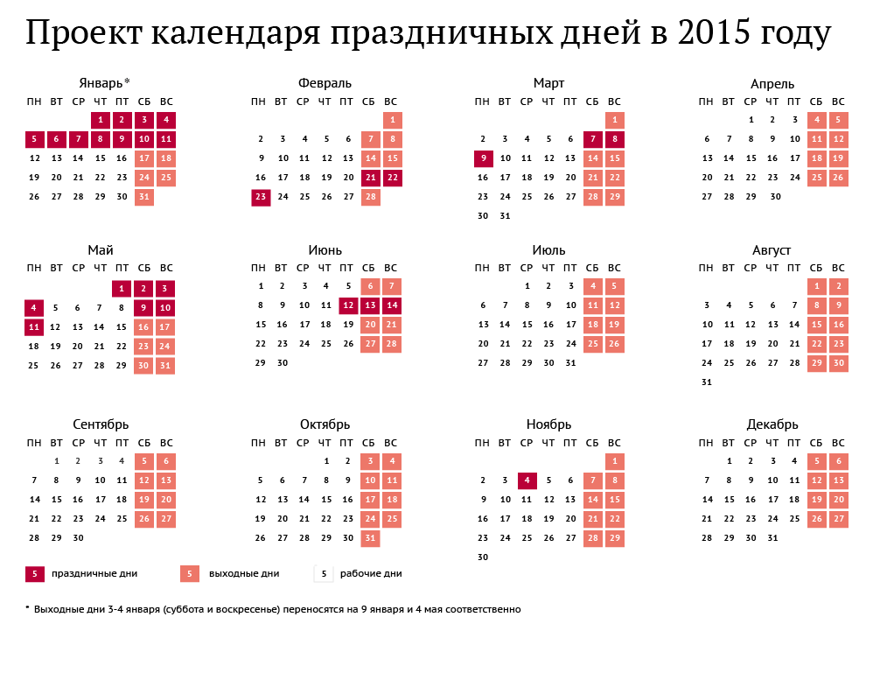
 | 2015-01-01 | 2015-02-01 | 2015-03-01 | 2015-04-01 | 2015-05-01 | 2015-06-01 | 2015-07-01 | 2015-08-01 | 2015-09-01 | 2015-10-01 | 2015-11-01 | 2015-12-01 | Итого
Семья
Работа | теория (статистика, экономитрик) - 3 часа в неделю | теория (статистика, экономитрик) - 3 часа в неделю | теория (статистика, экономитрик) - 3 часа в неделю | теория (статистика, экономитрик) - 3 часа в неделю | теория (статистика, экономитрик) - 3 часа в неделю | теория (статистика, экономитрик) - 3 часа в неделю | теория (статистика, экономитрик) - 3 часа в неделю | теория (статистика, экономитрик) - 3 часа в неделю | теория (статистика, экономитрик) - 3 часа в неделю | теория (статистика, экономитрик) - 3 часа в неделю | теория (статистика, экономитрик) - 3 часа в неделю | теория (статистика, экономитрик) - 3 часа в неделю
 | практика (VBA) - 3 часа в неделю | практика (VBA) - 3 часа в неделю | практика (VBA) - 3 часа в неделю | практика (VBA) - 3 часа в неделю | практика (VBA) - 3 часа в неделю | практика (VBA) - 3 часа в неделю | практика (VBA) - 3 часа в неделю | практика (VBA) - 3 часа в неделю | практика (VBA) - 3 часа в неделю | практика (VBA) - 3 часа в неделю | практика (VBA) - 3 часа в неделю | практика (VBA) - 3 часа в неделю
Бизнес (дополнительный заработок) | Вложение денег (распределение по валютам) |  |  |  |  |  |  |  |  |  | заработать +450тр на депозитах/валюте
Духовное развитие | медитации (ежедневно) | медитации (ежедневно) | медитации (ежедневно) | медитации (ежедневно) | медитации (ежедневно) | медитации (ежедневно) | медитации (ежедневно) | медитации (ежедневно) | медитации (ежедневно) | медитации (ежедневно) | медитации (ежедневно) | медитации (ежедневно)
 |  |  |  |  |  | гитара, научиться играть 2 песни на акустике | гитара, научиться играть 2 песни на акустике | гитара, научиться играть 2 песни на акустике
 |  |  |  |  |  |  | Поездка на муз фест/Тибет/Сан франциско
Интеллектуальное развитие | новая книга | новая книга | новая книга | новая книга | новая книга | новая книга | новая книга | новая книга | новая книга | новая книга | новая книга | новая книга
 | R 5 часов в неделю | R 5 часов в неделю | R 5 часов в неделю | R 5 часов в неделю | R 5 часов в неделю | R 5 часов в неделю | R 5 часов в неделю | R 5 часов в неделю | R 5 часов в неделю | R 5 часов в неделю | R 5 часов в неделю | R 5 часов в неделю
 | Модель v 0.1 - 5 часов в неделю | сайт v 0.1 - 10 часов в неделю | Проект v 0.2 - 10 часов в неделю | Статья на habr - 10 часов в неделю | Проект №2 5 часов в неделю | Проект №2 5 часов в неделю | Проект №2 5 часов в неделю | Проект №2 5 часов в неделю | Проект №2 5 часов в неделю | Проект №2 5 часов в неделю | Проект №2 5 часов в неделю | Проект №2 5 часов в неделю
Коммуникативное развитие |  | книга по ораторскому искусству |  |  |  |  |  |  | ораторские навыки (курсы, практика)
Физическое развитие и внешний вид | сноуборд - 2 занятия в неделю | сноуборд - 2 занятия в неделю | сноуборд - 2 занятия в неделю | сноуборд - 2 занятия в неделю |  |  |  |  |  |  | сноуборд - 2 занятия в неделю | сноуборд - 2 занятия в неделю
 |  | спортзал 3 раза в неделю | спортзал 3 раза в неделю | спортзал 3 раза в неделю | спортзал 3 раза в неделю | спортзал 3 раза в неделю | спортзал 3 раза в неделю | турники - 3 занятия в неделю | турники - 3 занятия в неделю
 |  |  |  |  | велосипед - 1 раз в месяц | велосипед - 1 раз в месяц | велосипед - 1 раз в месяц | велосипед - 1 раз в месяц | велосипед - 1 раз в месяц
 |  |  | Лагерь в Сочи с 28 марта по 4 апреля (35 тр) ? |  | лечение рубцов Dot laser перед майскими праздниками
 |  | врачи (стоматолог) |  |  |  | врачи (окулист, кардиолог, гастроэнтеролог) | врачи (окулист, кардиолог, гастроэнтеролог) | врачи (окулист, кардиолог, гастроэнтеролог)
 |  |  | одежда на весну |  | одежда на лето |  |  |  |  | одежда на зиму
Друзья |  |  |  |  | встреча со ставропольскими друзьями
 | встреча с косовой, олегом и пашей минимум раз в неделю | встреча с косовой, олегом и пашей минимум раз в неделю | встреча с косовой, олегом и пашей минимум раз в неделю | встреча с косовой, олегом и пашей минимум раз в неделю | встреча с косовой, олегом и пашей минимум раз в неделю | встреча с косовой, олегом и пашей минимум раз в неделю | встреча с косовой, олегом и пашей минимум раз в неделю | встреча с косовой, олегом и пашей минимум раз в неделю | встреча с косовой, олегом и пашей минимум раз в неделю | встреча с косовой, олегом и пашей минимум раз в неделю | встреча с косовой, олегом и пашей минимум раз в неделю | встреча с косовой, олегом и пашей минимум раз в неделю
Девушка | встреча с Аней минимум два раза в неделю | встреча с Аней минимум два раза в неделю | встреча с Аней минимум два раза в неделю | встреча с Аней минимум два раза в неделю | встреча с Аней минимум два раза в неделю | встреча с Аней минимум два раза в неделю | встреча с Аней минимум два раза в неделю | встреча с Аней минимум два раза в неделю | встреча с Аней минимум два раза в неделю | встреча с Аней минимум два раза в неделю | встреча с Аней минимум два раза в неделю | встреча с Аней минимум два раза в неделю
Проживание | переезд на Калужскую | уборка в квартире и обставление | Подписание всех документов по ипотеке, ПВ 2,5 млн рублей | Аннуитет за ипоетку 30тр | Аннуитет за ипоетку 30тр | Аннуитет за ипоетку 30тр | Аннуитет за ипоетку 30тр | ключи от квартиры | Ремонт | Ремонт | Ремонт | Въезд в квартиру

Доход | 88740 | 88740 | 88740 | 88740 | 88740 | 88740 | 88740 | 88740 | 88740 | 88740 | 88740 | 88740 | 1064880
Прочие постоянные расходы | 14000 | 14000 | 14000 | 14000 | 14000 | 14000 | 14000 | 14000 | 14000 | 14000 | 14000 | 14000 | 168000
Прочие временные расходы |  | 2000 | 1500 | 4000 |  |  |  |  |  | 10000 |  | 8000
Аренда | 16000 | 16000 | 16000 | 16000 | 16000 | 16000 | 16000 | 16000 | 16000 | 16000 | 16000 | 16000
Доп расход на цели |  | 35000 | 15000 |  | 22000 | 10000 | 35000 | 10000 |  | 20000 |  |  | 147000
Ипотека |  |  |  | 30000 | 30000 | 30000 | 30000 | 30000 | 30000 | 30000 | 30000 | 30000
Накопления на ремонт | 44000 | 20000 | 20000 | 20000 | 20000 | 20000 | 20000 | 20000 | 20000 | 20000 | 20000 | 20000 | 264000
Остаток | 14740 | 16480 | 38720 | 43460 | 30200 | 28940 | 2680 | 1420 | 10160 | -11100 | -2360 | -1620 | 171720

